Página1
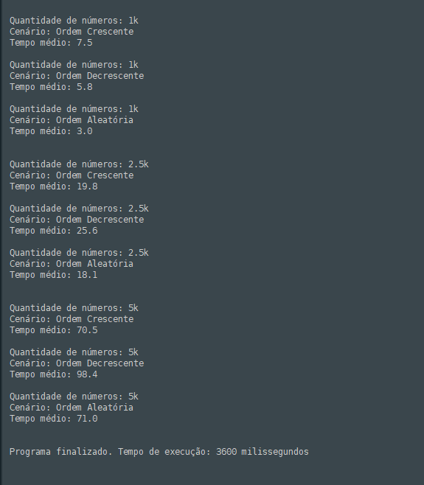
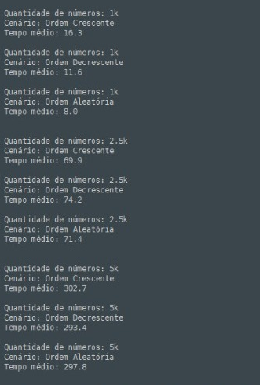
ordem crescente | 1k | 16.3
ordem crescente | 2,5k | 69.90
ordem crescente | 5k | 302.70
ordem decrescente | 1k | 11.60
ordem decrescente | 2,5k | 74.20
ordem decrescente | 5k | 293.60
ordem aleatória | 1k | 8.00
ordem aleatória | 2,5k | 71.40
ALGORITMO TIMSORT
ordem aleatória | 5k | 297.80

